ごみ排出量
 | 69. ごみ排出量（１人１日当たり）

 | 時点 2018(H30)年度（毎年） |  |  |  |  |  |  | 平 均 値 |  |  |  | 909
 | 単位 g |  |  |  |  |  |  | 標準偏差 |  |  |  | 152
 | 市町村名 | 指標 | 順位 |  | #REF! | 備考 | 市町村名 | 指標 | 順位 |  | #REF! | 備考

 | 千葉県 | 897 |  | － |  |  | 八街市 | 876 |  | 29
 | 千葉市 | 997 |  | 15 |  |  | 印西市 | 871 |  | 33
 | 銚子市 | 1,055 |  | 11 |  |  | 白井市 | 774 |  | 43
 | 市川市 | 771 |  | 44 |  |  | 富里市 | 991 |  | 17
 | 船橋市 | 877 |  | 28 |  |  | 南房総市 | 1,078 |  | 8
 | 館山市 | 1,180 |  | 2 |  |  | 匝瑳市 | 769 |  | 45
 | 木更津市 | 1,116 |  | 6 |  |  | 香取市 | 1,009 |  | 13
 | 松戸市 | 783 |  | 42 |  |  | 山武市 | 758 |  | 47
 | 野田市 | 754 |  | 48 |  |  | いすみ市 | 875 |  | 31
 | 茂原市 | 1,039 |  | 12 |  |  | 大網白里市 | 878 |  | 27
 | 成田市 | 1,073 |  | 9 |  |  | 酒々井町 | 945 |  | 21
 | 佐倉市 | 801 |  | 40 |  |  | 栄町 | 717 |  | 49
 | 東金市 | 943 |  | 22 |  |  | 神崎町 | 812 |  | 39
 | 旭市 | 990 |  | 18 |  |  | 多古町 | 623 |  | 54
 | 習志野市 | 965 |  | 19 |  |  | 東庄町 | 876 |  | 29
 | 柏市 | 875 |  | 31 |  |  | 九十九里町 | 995 |  | 16
 | 勝浦市 | 1,123 |  | 5 |  |  | 芝山町 | 1,374 |  | 1
 | 市原市 | 924 |  | 25 |  |  | 横芝光町 | 675 |  | 52
 | 流山市 | 857 |  | 34 |  |  | 一宮町 | 930 |  | 24
 | 八千代市 | 761 |  | 46 |  |  | 睦沢町 | 694 |  | 50
 | 我孫子市 | 830 |  | 37 |  |  | 長生村 | 626 |  | 53
 | 鴨川市 | 1,139 |  | 4 |  |  | 白子町 | 846 |  | 36
 | 鎌ケ谷市 | 785 |  | 41 |  |  | 長柄町 | 953 |  | 20
 | 君津市 | 917 |  | 26 |  |  | 長南町 | 694 |  | 50
 | 富津市 | 1,073 |  | 9 |  |  | 大多喜町 | 847 |  | 35
 | 浦安市 | 1,003 |  | 14 |  |  | 御宿町 | 1,144 |  | 3
 | 四街道市 | 813 |  | 38 |  |  | 鋸南町 | 1,086 |  | 7
 | 袖ケ浦市 | 931 |  | 23

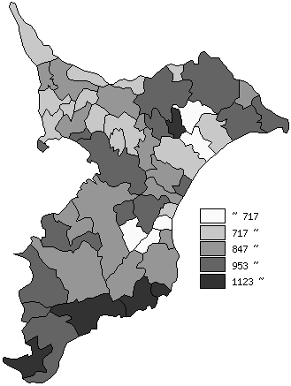
 | 千葉県の推移
平成26年度 | 936
平成27年度 | 925
平成28年度 | 913
平成29年度 | 903
平成30年度 | 897

《備 考》 ・資料出所 循環型社会推進課「清掃事業の現況と実績」 ・算出方法 ごみの総排出量÷ごみの計画処理区域人口÷365（日）

